Sheet1
Google検索結果表示と、<title>、<meta name="description" の関係
<title>
<meta name="description" content="LPの練習">

rel="noopener noreferrer"

rel="noopener noreferrer" リンク先からリンク元(こちら)を分からなくできる
→リンク先が悪意サイトの場合、記述していないと攻撃対象にできてしまう

CSSリセット

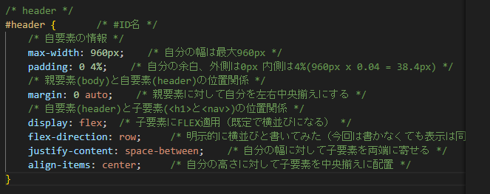
headerタグ CSS

<nav>
<h1>

Sheet2
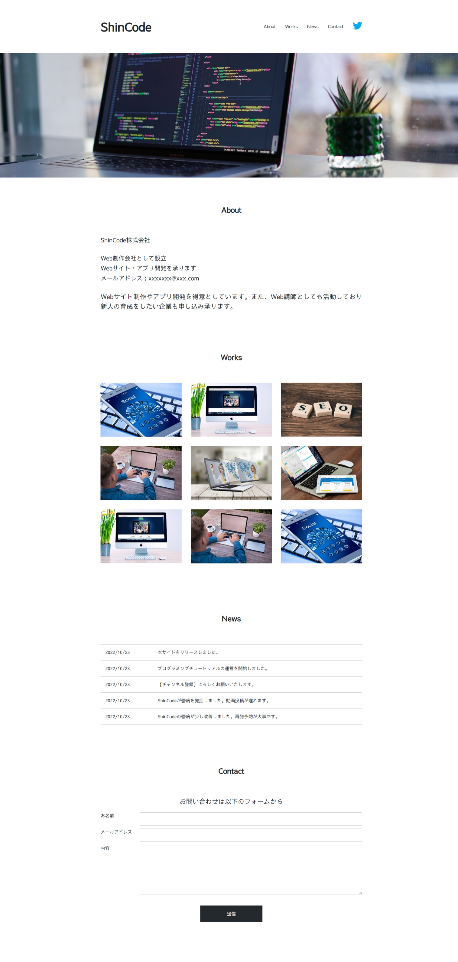
<HEADER>

